BOBINAGEM C1
 |  | Ordem de Fabricação - Superior & Inferior |  |  |  |  | Emitido |  |  |  | OF | 53737
 |  | RFE |  |  |  |  | 2023-01-31 |  |  |  | Código | RT39010214
 |  | Cilindro 1 |  |  |  |  |  |  |  |  | Revisão | 00

 | Cliente |  | Tipo |  | Quantidade |  | Espaçadores |  | Peso de fio
 | RIMA |  | RFH-9,77mH-420A |  | 9 |  | 48 |  | 65.87 kg

Aspectos Construtivos

 | FIO |  | Diametro isol. |  | Nº de fios axiais |  | Isolamento |  | Roving |  | Altura do anel
 | 6.0 |  | 4.359 |  | 1 |  | Teonex |  | RTR/RR |  | 50 mm

 | Diametro do gabarito |  |  |  |  |  |  |  | Diametro fio isolado |  | Diametro fio nú
 | 1167 mm |  |  |  |  |  |  |  | 4.359 |  | 4.115

Bobinagem
CAMADA 1 |  |  |  |  |  |  |  |  |  | Controle
Medidas |  |  |  |  |  | Espiras
 |  |  |  |  |  | Axial | Inferior | 94.83333 | Superior | Distribuição de fios
 |  |  | Min | Ideal | Max | 1 | 0 | 94 | 5
 | Fibra V. interna |  | 3556 | 3666 | 3776 |  |  |  |  | Inferior | Braço | Superior
 |  |  |  |  |  |  |  |  |  | 1 | 0 | 1
 | Altura da camada |  | 405.11 | 413 | 421.65 |  |  |  |  | 1 | 1 | 0
 |  |  |  |  |  |  |  |  |  | 1 | 2 | 1
 | Perimetro |  | 3739.83 | 3816 | 3892.47 |  |  |  |  | 1 | 3 | 0
 |  |  |  |  |  |  |  |  |  | 0 | 4 | 0
 |  |  |  |  |  |  |  |  |  | 0 | 5 | 2
CAMADA 2
Medidas |  |  |  |  |  | Espiras
 |  |  |  |  |  | Axial | Inferior | 93.16667 | Superior
 |  |  | Min | Ideal | Max | 1 | 1 | 93 | 2

 | Altura da camada |  | 397.99 | 406 | 414.24

 | Perimetro |  | 3763.07 | 3840 | 3916.67

CAMADA 3 |  |  |  |  |  |  |  |  |  | Revisão
Medidas |  |  |  |  |  | Espiras
 |  |  |  |  |  | Axial | Inferior | 91.66667 | Superior | Observações
 |  |  | Min | Ideal | Max | 1 | 2 | 91 | 0

 | Altura da camada |  | 391.58 | 400 | 407.57

 | Perimetro |  | 3786.32 | 3864 | 3940.86

CAMADA 4
Medidas |  |  |  |  |  | Espiras
 |  |  |  |  |  | Axial | Inferior | 90.33333 | Superior
 |  |  | Min | Ideal | Max | 1 | 3 | 90 | 5

 | Altura da camada |  | 385.89 | 394 | 401.64

 | Perimetro |  | 3809.56 | 3887 | 3965.05

CAMADA 5
Medidas |  |  |  |  |  | Espiras |  |  |  | Diam fio isolado:
 |  |  |  |  |  | Axial | Inferior | 0 | Superior
 |  |  | Min | Ideal | Max |  |  |  |  | Diam fio nú:

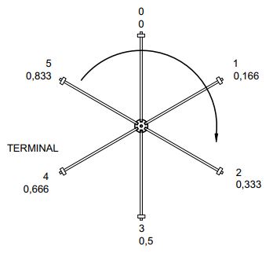
 |  |  |  |  |  |  |  |  |  | Orientação
 | Altura da camada |  | 0.00 |  | 0.00

 | Perimetro |  | 0.00 |  | 0.00

CAMADA 6
Medidas |  |  |  |  |  | Espiras
 |  |  |  |  |  | Axial | Inferior | 0 | Superior
 |  |  | Min | Ideal | Max

 | Altura da camada |  | 0.00 |  | 0.00

 | Perimetro |  | 0.00 |  | 0.00

CAMADA 7
Medidas |  |  |  |  |  | Espiras
 |  |  |  |  |  | Axial | Inferior | 0 | Superior
 |  |  | Min | Ideal | Max

 | Altura da camada |  | 0.00 |  | 0.00

 | Perimetro |  | 0.00 |  | 0.00

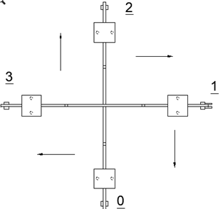
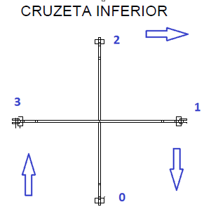
Ø | AWG
6.544 | 2.0
6.186 | 2.5
5.827 | 3.0
5.508 | 3.5
5.189 | 4.0
4.905 | 4.5
4.620 | 5.0
4.368 | 5.5
4.115 | 6.0
3.890 | 6.5
3.665 | 7.0
3.465 | 7.5
3.264 | 8.0
3.085 | 8.5
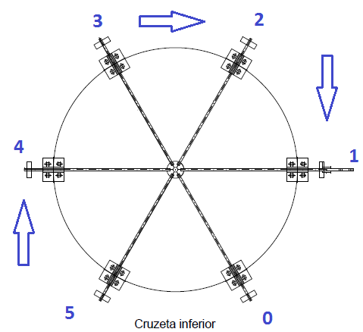
2.906 | 9.0
2.747 | 9.5
2.588 | 10.0
2.446 | 10.5
2.304 | 11.0
2.178 | 11.5
2.052 | 12.0
1.941 | 12.5
1.828 | 13.0
1.729 | 13.5
1.628 | 14.0

tolerancia | 2 | %

